关系图
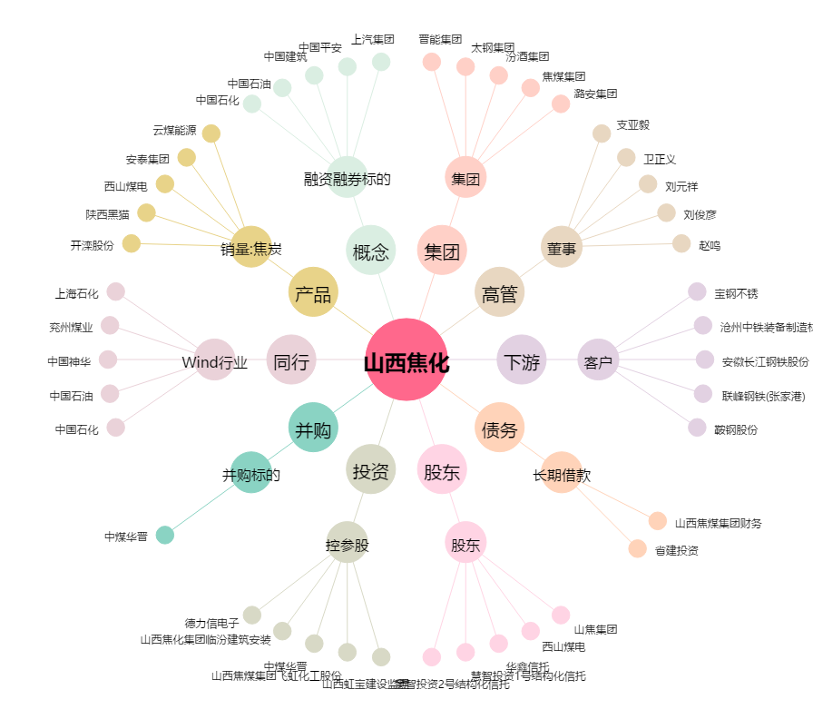
山西焦化[600740.SH] - 关系概览图

